Sheet1
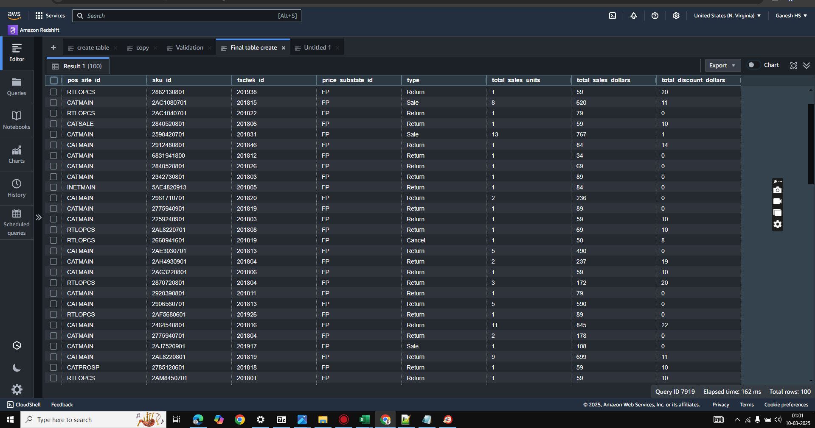
pos_site_id | sku_id | fsclwk_id | price_substate_id | type | total_sales_units | total_sales_dollars | total_discount_dollars
CATMAIN | 2666840701 | 201805 | FP | Sale | 37 | 1806 | 7
CATMAIN | 2770720901 | 201807 | FP | Return | 1 | 59 | 0
CATMAIN | 3840520802 | 201805 | FP | Return | 4 | 276 | 0
CATMAIN | 2598420901 | 201930 | FP | Return | 1 | 59 | 0
RTLOPCS | 2882130801 | 201938 | FP | Return | 1 | 59 | 20
CATMAIN | 2AC1080701 | 201815 | FP | Sale | 8 | 620 | 11
RTLOPCS | 2AC1040701 | 201822 | FP | Return | 1 | 79 | 0
CATSALE | 2840520801 | 201806 | FP | Return | 1 | 59 | 10
CATMAIN | 2598420701 | 201831 | FP | Sale | 13 | 767 | 1
CATMAIN | 2912480801 | 201846 | FP | Return | 1 | 84 | 14
CATMAIN | 6831941800 | 201812 | FP | Return | 1 | 34 | 0
CATMAIN | 2840520801 | 201826 | FP | Return | 1 | 69 | 0
CATMAIN | 2342730801 | 201803 | FP | Return | 1 | 89 | 0
INETMAIN | 5AE4820913 | 201805 | FP | Return | 1 | 84 | 0
CATMAIN | 2961710701 | 201820 | FP | Return | 2 | 236 | 0
CATMAIN | 2775940901 | 201819 | FP | Return | 1 | 89 | 0
CATMAIN | 2259240901 | 201803 | FP | Return | 1 | 59 | 10
RTLOPCS | 2AL8220701 | 201808 | FP | Return | 1 | 69 | 10
RTLOPCS | 2668941601 | 201819 | FP | Cancel | 1 | 50 | 8
CATMAIN | 2AE3030701 | 201813 | FP | Return | 5 | 490 | 0
CATMAIN | 2AH4930901 | 201804 | FP | Return | 2 | 237 | 19
CATMAIN | 2AG3220801 | 201806 | FP | Return | 1 | 59 | 10
RTLOPCS | 2870720801 | 201804 | FP | Return | 3 | 172 | 20
CATMAIN | 2920390801 | 201811 | FP | Return | 1 | 79 | 0
CATMAIN | 2906560701 | 201813 | FP | Return | 5 | 590 | 0
RTLOPCS | 2AF5680601 | 201926 | FP | Return | 1 | 89 | 0
CATMAIN | 2464540801 | 201816 | FP | Return | 11 | 845 | 22
CATMAIN | 2775940701 | 201804 | FP | Return | 2 | 178 | 0
CATMAIN | 2AJ7520901 | 201917 | FP | Sale | 1 | 108 | 0
CATMAIN | 2AL8220801 | 201819 | FP | Return | 9 | 699 | 11
CATPROSP | 2785120601 | 201818 | FP | Return | 1 | 59 | 10
RTLOPCS | 2AM8450701 | 201801 | FP | Return | 1 | 59 | 10
CATMAIN | 2AE9240701 | 201820 | FP | Return | 6 | 573 | 15
CATMAIN | 2464540701 | 201825 | FP | Return | 20 | 1580 | 0
CATMAIN | 2AL9920801 | 201816 | FP | Return | 10 | 851 | 39
CATMAIN | 2AH5130801 | 201810 | FP | Return | 7 | 672 | 14
RTLOPCS | 2788030901 | 201814 | FP | Sale | 9 | 1000 | 33
CATMAIN | 2AG0490701 | 201828 | FP | Return | 5 | 445 | 0
CATMAIN | 2AG9341701 | 201819 | FP | Return | 1 | 98 | 0
CATMAIN | 3785131702 | 201813 | FP | Sale | 14 | 967 | 0
RTLOPCS | 3668941702 | 201818 | FP | Return | 1 | 58 | 0
CATMAIN | 2882130701 | 201801 | FP | Return | 3 | 237 | 0
INETMAIN | 2882130701 | 201832 | FP | Return | 1 | 79 | 0
RTLOPCS | 2984220801 | 201820 | FP | Return | 1 | 108 | 0
CATMAIN | 2968530701 | 201801 | FP | Return | 3 | 207 | 0
CATMAIN | 2666820801 | 201814 | FP | Return | 1 | 49 | 0
RTLOPCS | 2984220801 | 201829 | FP | Return | 6 | 521 | 124
INETMAIN | 2775940801 | 201814 | FP | Sale | 14 | 1233 | 13
RTLOPCS | 3668920802 | 201806 | FP | Return | 1 | 58 | 0
CATMAIN | 2AJ7520701 | 201802 | FP | Return | 1 | 108 | 0
CATMAIN | 2785140701 | 201823 | FP | Return | 2 | 138 | 0
CATMAIN | 2AL9940801 | 201827 | FP | Return | 1 | 89 | 0
CATMAIN | 2912480801 | 201802 | FP | Return | 1 | 98 | 0
CATMAIN | 2907780701 | 201805 | FP | Return | 16 | 1083 | 21
RTLOPCS | 2785180701 | 201801 | FP | Return | 1 | 64 | 5
CATMAIN | 2AM9640701 | 201811 | FP | Return | 1 | 98 | 0
CATMAIN | 2771940801 | 201848 | FP | Return | 4 | 288 | 0
CATMAIN | 2907731701 | 201824 | FP | Return | 5 | 334 | 11
RTLOPCS | 2907760701 | 201810 | FP | Return | 1 | 69 | 0
RTLOPCS | 2259240801 | 201801 | FP | Return | 2 | 118 | 19
CATMAIN | 2AW0040601 | 201805 | FP | Return | 17 | 1342 | 1
CATMAIN | 174420000 | 201807 | FP | Return | 2 | 46 | 9
CATMAIN | 2965240801 | 201801 | FP | Return | 13 | 1027 | 0
INETMAIN | 2AW5620701 | 201817 | FP | Return | 2 | 138 | 0
CATMAIN | 2AN4230701 | 201801 | FP | Return | 5 | 395 | 0
RTLOPCS | 2AU1020701 | 201808 | FP | Return | 2 | 163 | 15
CATMAIN | 2AC8320701 | 201808 | FP | Return | 1 | 98 | 0
CATMAIN | 2812540601 | 201813 | FP | Sale | 25 | 1204 | 21
RTLOPCS | 774697200 | 201801 | FP | Return | 1 | 29 | 3
CATMAIN | 2AW0040701 | 201803 | FP | Return | 21 | 1639 | 20
CATMAIN | 2AW3320601 | 201805 | FP | Return | 6 | 521 | 13
CATMAIN | 174450000 | 201817 | FP | Return | 5 | 135 | 3
CATMAIN | 882282000 | 201812 | FP | Cancel | 1 | 22 | 0
CATMAIN | 2AW3320601 | 201801 | FP | Sale | 20 | 1780 | 0
RTLOPCS | 7030080600 | 201810 | FP | Return | 3 | 755 | 20
INETMAIN | 627890000 | 201802 | FP | Return | 1 | 74 | 0
RTLOPCS | 2AU1020701 | 201801 | FP | Return | 2 | 178 | 0
CATMAIN | 2AW3320601 | 201808 | FP | Return | 4 | 311 | 44
CATMAIN | 2AW0040701 | 201802 | FP | Return | 22 | 1706 | 31
CATMAIN | 2AW0040501 | 201808 | FP | Return | 3 | 197 | 39
CATMAIN | 2AW0040901 | 201804 | FP | Return | 5 | 395 | 0
CATMAIN | 2924420701 | 201831 | FP | Return | 2 | 98 | 0
CATMAIN | 174420000 | 201801 | FP | Sale | 31 | 823 | 38
CATMAIN | 2AW0040501 | 201806 | FP | Return | 7 | 553 | 0
CATMAIN | 2AW0040601 | 201817 | FP | Return | 2 | 158 | 0
CATMAIN | 2AW3320701 | 201845 | FP | Sale | 55 | 4370 | 525
CATMAIN | 1085190100 | 201801 | FP | Sale | 21 | 2100 | 0
CATMAIN | 2AR7740701 | 201802 | FP | Return | 18 | 1390 | 31
CATMAIN | 4840520804 | 201826 | FP | Return | 1 | 69 | 0
CATMAIN | 2615920801 | 201839 | FP | Return | 1 | 59 | 0
INETOUT | 5AC9840913 | 201801 | MD1 | Return | 1 | 59 | 0
RTLOPCS | 6831942600 | 201909 | FP | Return | 1 | 42 | 0
CATMAIN | 2AW0040601 | 201840 | FP | Sale | 93 | 7336 | 11
CATPROSP | 2AW3320701 | 201801 | FP | Return | 2 | 178 | 0
CATMAIN | 2AR7130701 | 201804 | FP | Return | 8 | 712 | 0
CATMAIN | 2BA2520701 | 201811 | FP | Return | 5 | 395 | 0
CATMAIN | 2AR7130701 | 201807 | FP | Return | 4 | 356 | 0
CATMAIN | 2AN4230601 | 201816 | FP | Return | 1 | 79 | 0
CATMAIN | 2965240701 | 201806 | FP | Return | 1 | 79 | 0
CATMAIN | 2464540801 | 201803 | FP | Return | 1 | 79 | 0

